关系图
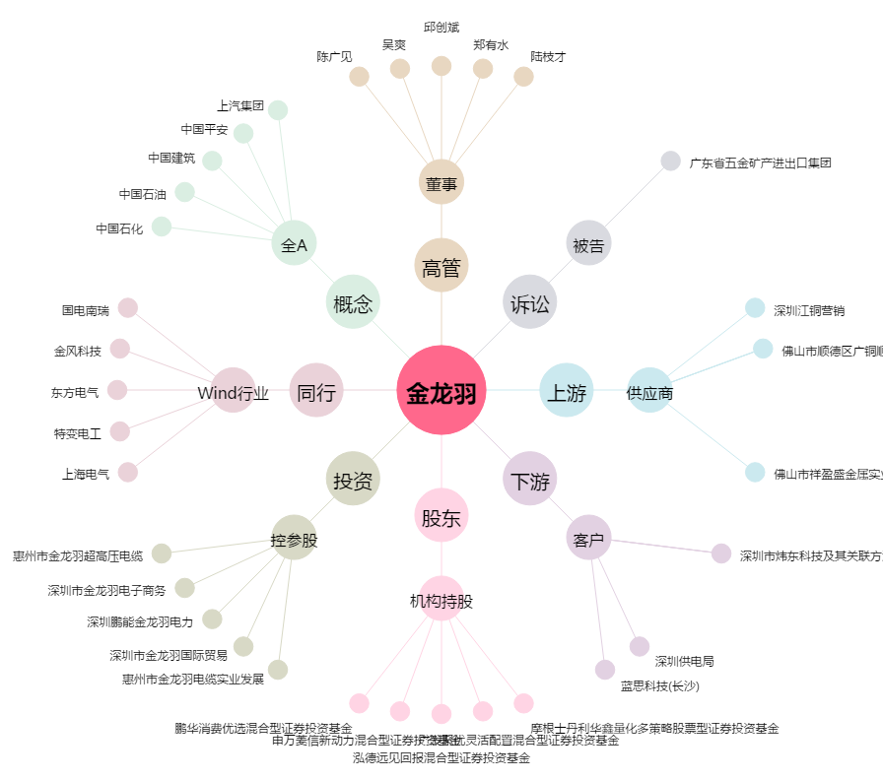
金龙羽[002882.SZ] - 关系概览图

